Questão 4
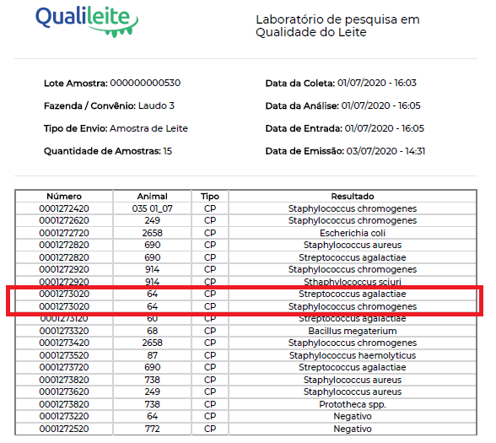
 |  |  |  |  |  |  |  |  |  |  |  |  | Composição do leite
VACA | NÍVEL DE AMOSTRAGEM | CCS-Maio/2020 | CCS-Junho/2020 | CCS-Julho/2020 | Prod-Maio/2020 | Prod-Junho/2020 | Prod-Julho/2020 | Classificação | Observações | PRODUÇÃO-Agosto/2020 | CCS-Agosto/2020 | CULTURA | gordura | proteína | lactose | solidos totais | estrato seco desengordurado
64 | AD | . | . | . | . | . | . | Sadia ( ) NIIM ( ) Crônica ( ) | MC no quarto PD. Tratamento com mastijet 8/8. | . | 1355 |  | 3.01 | 3.57 | 4.29 | 11.96 | 8.95
64 | PD | . | . | . | . | . | . |  |  | . | 1568 |  | 2.71 | 3.54 | 4.3 | 11.63 | 8.92
64 | AE | . | . | . | . | . | . |  |  | . | 198 |  | 3.06 | 3.57 | 4.34 | 12.05 | 8.99
64 | PE | . | . | . | . | . | . |  |  | . | 183 |  | 2.92 | 3.54 | 4.21 | 11.76 | 8.84
64 | COMPOSTA | 23 | 519 | 1086 | 30.3 | 18.7 | 16.3 |  |  | 14.2 | 1424 | Veja Laudo 3 (App Qualileite) | 3.09 | 3.17 | 3.61 | 10.94 | 7.85
 |  |  |  |  |  |  | 53.795379538

